1
Прайс-лист
Брянская область , Брянский район, с. Кабаличи, ул. Специалистов д.2 оф.9
Контактная информация: отдел продаж 8-910-332-64-66
Указанные цены действуют: 01.04.2024 по 07.04.2024
Наименование | Ед. изм. | упаковка | Срок реализации | НДС, % | Цена за 1 кг, в т.ч. НДС | Цена за 1 кг, в т.ч. НДС
ПРОДУКЦИЯ ООО "НАШЕ МЯСО", г. Брянск |  |  |  |  | Зам. | Охл.
Полуфабрикаты из свинины замороженные
Вырезка свиная | кг. | гофрокор.+пакет вклад. | 6 мес при t -18 С | 20 | 360 | 370
Окорок свиной н/к н/ш | кг. | гофрокор.+пакет вклад. | 6 мес при t -18 С | 10 | 240 | 250
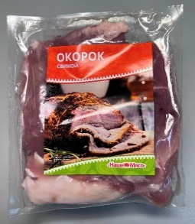
Окорок свиной н/к б/ш | кг. | гофрокор.+пакет вклад. | 6 мес при t -18 С | 10 | 250 | 260
Окорок свиной б/к б/ш | кг. | гофрокор.+пакет вклад. | 6 мес при t -18 С | 10 | 260 | 270
Окорок свиной б/к б/ш термоформа 1кг | кг. | гофрокор.+термоформа | 6 мес при t -18 С | 10 | 270 | 280 | →→→
Лопатка свиная н/к н/ш | кг. | гофрокор.+пакет вклад. | 6 мес при t -18 С | 10 | 230 | 240
Лопатка свиная н/к б/ш | кг. | гофрокор.+пакет вклад. | 6 мес при t -18 С | 10 | 240 | 250
Лопатка свиная б/к б/ш | кг. | гофрокор.+пакет вклад. | 6 мес при t -18 С | 10 | 250 | 260
Лопатка свиная б/к б/ш термоформа 1кг | кг. | гофрокор.+термоформа | 6 мес при t -18 С | 10 | 260 | 270
Шейка свиная н/к | кг. | гофрокор.+термоформа | 6 мес при t -18 С | 10 | 395 | 405
Шейка свиная | кг. | гофрокор.+пакет вклад. | 6 мес при t -18 С | 10 | 405 | 415
Шейка свиная термоформа 1кг | кг. | гофрокор.+термоформа | 6 мес при t -18 С | 10 | 415 | 425
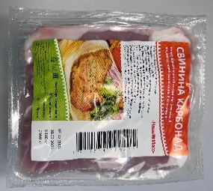
Корейка б/к (карбонад) свиная термоформа 1кг | кг. | гофрокор.+термоформа | 6 мес при t -18 С | 10 | 290 | 300 | →→→
Корейка б/к (карбонад) свиная | кг. | гофрокор.+пакет вклад. | 6 мес при t -18 С | 10 | 280 | 290
Корейка н/к без хребта свиная | кг. | гофрокор.+пакет вклад. | 6 мес при t -18 С | 10 | 270 | 280
Корейка б/к на шкуре свиная | кг. | гофрокор.+пакет вклад. | 6 мес при t -18 С | 10 | 270 | 280
Грудинка ИВР свиная | кг. | гофрокор.+пакет вклад. | 6 мес при t -18 С | 10 | 210 | 220
Грудинка н\к свиная | кг. | гофрокор.+пакет вклад. | 6 мес при t -18 С | 10 | 200 | 210
Котлетное мясо 80*20 свиное Монолит ГОСТ | кг. | гофрокор.+пакет вклад. | 6 мес при t -18 С | 10 | 255 | 265
Котлетное мясо 80*20 свиное Монолит | кг. | гофрокор.+пакет вклад. | 6 мес при t -18 С | 10 | 215
Котлетное мясо 80*20 свиное в/у 1кг | кг. | гофрокор.+тормоусадка | 6 мес при t -18 С | 10 | 225 | 235
Ребра свиные (премиум) | кг. | гофрокор.+пакет вклад. | 6 мес при t -18 С | 10 | 390
Ребра свиные (полоски) | кг. | гофрокор.+пакет вклад. | 6 мес при t -18 С | 10 | 280
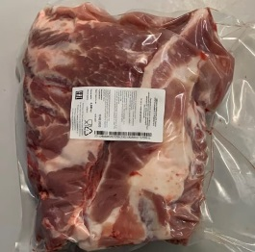
Ребра свиные (полоски) в/у 1,5-2кг | кг. | гофрокор.+пакет вклад. | 6 мес при t -18 С | 10 | 295
Ребра свиные подлопаточные | кг. | гофрокор.+пакет вклад. | 6 мес при t -18 С | 10 | 160
Ребра свиные подлопаточные в/у 1,5-2кг | кг. | гофрокор.+пакет вклад. | 6 мес при t -18 С | 10 | 170
Набор для вторых блюд в/у 1,5-2кг | кг. | гофрокор.+пакет вклад. | 6 мес при t -18 С | 10 | 220 |  | →→→ | НОВИНКА
Набор для борща свиной в/у 1,5-2кг | кг. | гофрокор.+пакет вклад. | 6 мес при t -18 С | 10 | 95
Набор для борща свиной | кг. | гофрокор.+пакет вклад. | 6 мес при t -18 С | 10 | 80
Набор для холодца свиной в/у 1,5-2кг | кг. | гофрокор.+пакет вклад. | 6 мес при t -18 С | 10 | 100
Ноги свиные в/у 1,5-2кг | кг. | гофрокор.+пакет вклад. | 6 мес при t -18 С | 10 | 80
Рулька н/к свиная | кг. | гофрокор.+пакет вклад. | 6 мес при t -18 С | 10 | 180
Шпик свиной хребтовой | кг. | гофрокор.+пакет вклад. | 6 мес при t -18 С | 10 | 145
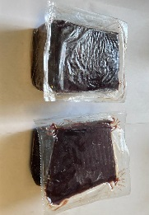
Шпик свиной боковой | кг. | гофрокор.+пакет вклад. | 6 мес при t -18 С | 10 | 110
Шкура свиная мех | кг. | гофрокор.+пакет вклад. | 6 мес при t -18 С | 10 | 25
Шкура свиная жирная | кг. | гофрокор.+пакет вклад. | 6 мес при t -18 С | 10 | 15
Печень свиная | кг. | гофрокор.+пакет вклад. | 6 мес при t -18 С | 10 | 120
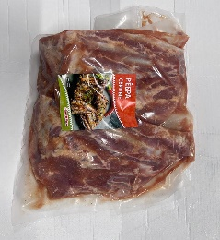
Печень свиная термоформа 1кг | кг. | гофрокор.+термоформа | 6 мес при t -18 С | 10 | 145 |  | →→→
Сердце свиное | кг. | гофрокор.+пакет вклад. | 6 мес при t -18 С | 10 | 200
Сердце свиное термоформа 1кг | кг. | гофрокор.+термоформа | 6 мес при t -18 С | 10 | 225
Язык свиной | кг. | гофрокор.+пакет вклад. | 6 мес при t -18 С | 20 | 395
Ребра свиные в маринаде в/у 1,5-2кг | кг. | гофрокор.+пакет вклад. | 6 мес при t -18 С | 10 | 210 | 220 | →→→
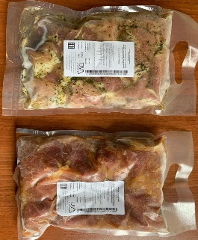
Шашлык по-домашнему классический в/у 2кг | кг. | гофрокор.+пакет вклад. | 6 мес при t -18 С | 10 | 270 | 280 | →→→
Шашлык по-домашнему оригинальный в/у 2кг | кг. | гофрокор.+пакет вклад. | 6 мес при t -18 С | 10 | 270 | 280
Полуфабрикаты из говядины замороженные
Говядина вырезка | кг. | гофрокор.+пакет вклад. | 6 мес при t -18 С | 20 | 1400
Говядина тазобедренная часть б/к | кг. | гофрокор.+пакет вклад. | 6 мес при t -18 С | 10 | 580 | 590
Говядина лопатка б/к | кг. | гофрокор.+пакет вклад. | 6 мес при t -18 С | 10 | 570 | 580
Говядина голяшка б/к | кг. | гофрокор.+пакет вклад. | 6 мес при t -18 С | 10 | 410 | 420
Говядина грудинка б/к | кг. | гофрокор.+пакет вклад. | 6 мес при t -18 С | 10 | 435 | 445
Говядина шея б/к | кг. | гофрокор.+пакет вклад. | 6 мес при t -18 С | 10 | 570 | 580
Говядина глазной мускул | кг. | гофрокор.+пакет вклад. | 6 мес при t -18 С | 10 | 670 | 680
Говядина толстый край | кг. | гофрокор.+пакет вклад. | 6 мес при t -18 С | 10 | 680 | 690
Говядина тонкий край | кг. | гофрокор.+пакет вклад. | 6 мес при t -18 С | 10 | 680 | 690
Говядина б/к | кг. | гофрокор.+пакет вклад. | 6 мес при t -18 С | 10 | 450 | 460
Говядина котлетное мясо в/у 1кг 80/20 | кг. | гофрокор.+пакет вклад. | 6 мес при t -18 С | 10 | 385 | 395
Говядина 2 сорт ГОСТ | кг. | гофрокор.+пакет вклад. | 6 мес при t -18 С | 10 | 450 | 460
Говядина 2 сорт ТУ | кг. | гофрокор.+пакет вклад. | 6 мес при t -18 С | 10 | 375 | 385
Говядина жилка мягкая | кг. | гофрокор.+пакет вклад. | 6 мес при t -18 С | 10 | 120
Говядина жилка становая | кг. | гофрокор.+пакет вклад. | 6 мес при t -18 С | 10 | 110
Набор для борща говяжий в/у 1,5-2кг | кг. | гофрокор.+пакет вклад. | 6 мес при t -18 С | 10 | 90
Набор для борща говяжий | кг. | гофрокор.+пакет вклад. | 6 мес при t -18 С | 10 | 75
Говяжий жир | кг. | гофрокор.+пакет вклад. | 6 мес при t -18 С | 10 | 90
Печень говяжья зам. Россия термоформа 1кг | кг. | гофрокор.+термоформа | 6 мес при t -18 С | 10 | 275
Печень говяжья зам. Россия | кг. | гофрокор.+пакет вклад. | 6 мес при t -18 С | 10 | 265
Печень говяжья. зам. Импорт | кг. | гофрокор.+пакет вклад. | 6 мес при t -18 С | 10 | 255
Сердце говяжье зам. Россия термоформа 1кг | кг. | гофрокор.+пакет вклад. | 4 мес при t -18 С | 10 | 250
Сердце говяжье зам. Россия | кг. | гофрокор.+пакет вклад. | 6 мес при t -18 С | 10 | 235
Сердце говяжье зам. Импорт | кг. | гофрокор.+пакет вклад. | 6 мес при t -18 С | 10 | 225
Язык говяжий зам. Импорт | кг. | гофрокор.+пакет вклад. | 6 мес при t -18 С | 20 | 785

